bug report
ID № | Summary | Descriprion | Steps to reproduce | Severity | Priority
1 | 1 Не приходят пуш уведомление о начисление жизней | Не приходят пуш уведомление о начисление жизней. ОР: При истечение времени регенерации жизни, в закрытом или свернутом приложение, приходит push-уведомление на телефон, о том, что можно вернуться и продолжить игру. ФР: Уведомление приходит по просишествию 5 часов Окружение: Pixel 5 API 30 Android 11.0 x86 6.0 1080x2340xxhdpi | 1. Зайти в приложение; 2. Потратить жизнь, чтобы пошел кулдаун на восстановление; 3. Свернуть или закрыть приложение; 4. Открыть настройки времени, перевести время на +4 часа (уведомление не приходит, жизни восстанавились); 5. Потратить жизни, свернуть приложение; 6. Перевести часы на +5 часов (уведомление приходит). Видео: https://disk.yandex.ru/i/fGL_5RMwJFK8Iw | Minor
2 | При подключение/отключение беспроводной гарнитуры, в меню пропадает фоновая музыка. | При подключение/отключение беспроводной гарнитуры в меню пропадает фоновая музыка. ОР: При подключение/отключение гарнитуры фоновая музыка продолжает играть в гарнитуре/динамиках ФР: Фоновая музыка перестает играть Окружение: Pixel 5 API 30 Android 11.0 x86 6.0 1080x2340xxhdpi | 1. Зайти в приложение и убедиться что фоновая музыка играет; 2. Подключить беспроводную гарнитуру (bluetooth); 3. Перезупустить приложение и убедиться что фоновая музыка играет в гарнитуре; 4. Отсоеденить беспроводную гарнитуру. | Minor
3 | При получение ежедневного подарка можно прокликать кнопки на заднем фоне | При получение ежедневного подарка можно прокликать кнопки на заднем фоне. ОР: При получение ежедневного подарка, отсутствует возможность нажатия клавишь на заднем фоне ФР: При получение ежедевного подарка можно нажимать клавиши на заднем фоне, не закрывая окно "принять подарок" Окружение: Pixel 5 API 30 Android 11.0 x86 6.0 1080x2340xxhdpi | 1. Зайти в приложение; 2. Открыть магазин и нажать на ежедневный подарок; 3. Не закрывая окно с ежедневным подарком, нажать кнопки на заднем фоне. Видео: https://disk.yandex.ru/i/SeonNgGhIRAbTg | Minor
4 | Меню магазина не закрывается при клике на оверлей зону | Меню магазина не закрывается при клике на оверлей зону. ОР: Кликнув по оверлей зоне меню магазина закрывается. ФР: Нельзя закрыть меню магазина кликнув по оверлею. Окружение: Pixel 5 API 30 Android 11.0 x86 6.0 1080x2340xxhdpi | 1. Зайти в приложение; 2. Открыть меню магазина; 3. Кликнуть на оверлей зону. | Minor
5 | Не закрывается попап с восстановлением жизней | Не закрывается попап с восстановлением жизней. ОР: При открытие окна пополнения жизней, его можно закрыть кликнув по оверлею или по кнопке close button. ФР: Нельзя закрыть попап пополнения жизней кликнув по оверлею, также отсутствует кнопка close button. Окружение: Pixel 5 API 30 Android 11.0 x86 6.0 1080x2340xxhdpi | 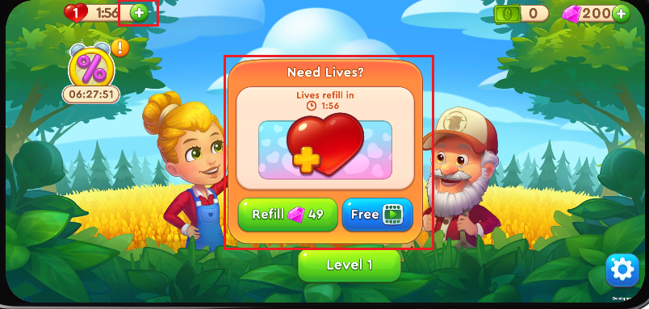 1. Зайти в приложение; 2. Потратить жизнь; 3. В главном меню нажать на кнопку пополнения жизней (+); Скрин: https://disk.yandex.ru/i/g2JNnfnACAd3fA | Major
6 | Не начисляются жизни по истечению таймера | Не начисляются жизни по истечению таймера. ОР: По истечению таймера на попытки, происходит восстановление жизни ФР: По истечению таймера на попытки, таймер начинает идти заново Окружение: Pixel 5 API 30 Android 11.0 x86 6.0 1080x2340xxhdpi | 1. Зайти в приложение; 2. Израсходовать жизнь; 3. Дождаться завершения таймера жизни. Видео: https://disk.yandex.ru/i/OsW8nYUUylxSbQ | Critical
7 | При переводе времени на телефоне вперед, восстанавливаются жизни | При переводе времени на телефоне вперед, восстанавливаются жизни. ОР: При переводе времени на телефоне вперед, таймер жизней продолжает идти как положено ФР: При переводе времени на телефоне вперед, моментально восстанавливаются жизни Окружение: Pixel 5 API 30 Android 11.0 x86 6.0 1080x2340xxhdpi | 1. Зайти в приложение; 2. Потратить жизнь, чтобы пошел кулдаун на восстановление; 3. Свернуть или закрыть приложение; 4. Открыть настройки времени, перевести время вперед; 5. Открыть приложение и проверить жизни. Видео: https://disk.yandex.ru/i/pzSmWNbt0bK-1w | Major
8 | При переводе времени на телефоне назад, после обнулевения таймера жизней, время начинает отчет с 59:59 | При переводе времени на телефоне назад, после обнулевения таймера жизней, время начинает отчет с 59:59. ОР: При переводе времени на телефоне назад, таймер жизней продолжает идти как положено ФР: При переводе времени на телефоне назад, и обнуления таймера жизней, отчет начинается с 59:59 Окружение: Pixel 5 API 30 Android 11.0 x86 6.0 1080x2340xxhdpi | 1. Зайти в приложение; 2. Потратить жизни, чтобы пошел кулдаун на восстановление; 3. Свернуть или закрыть приложение; 4. Открыть настройки времени, перевести время назад; 5. Открыть приложение и дождаться обнуления таймера жизней. Видео: https://disk.yandex.ru/i/CVQ2zqEQ1sFqBA | Major
9 | Таймер скидки изменяется при переводе времени на телефоне | Таймер скидки изменяется при переводе времени на телефоне ОР: Таймер магазина зависит от времени на сервере (изменение времени на телефоне не влияет на таймер) ФР: При изменение времени на телефоне, изменяется время таймера скидки Окружение: Pixel 5 API 30 Android 11.0 x86 6.0 1080x2340xxhdpi | 1. Зайти в приложение и проверить таймер скидки; 2. Свернуть или закрыть приложение; 3. Открыть настройки времени, перевести время вперед / назад; 4. Открыть приложение. Видео: https://disk.yandex.ru/i/ATOq5uQl_yc-Cw | Major
10 | При нажатие на кнопку получения подарка происходит скролл | При нажатие на кнопку получения подарка происходит скролл. ОР: При нажатие в любую область кнопки получения ужедневного подарка, всплывает попан для получения подарка. ФР: При нажатие в нижнюю часть кнопки получения подарка, происходит скролл подарков. Окружение: Pixel 5 API 30 Android 11.0 x86 6.0 1080x2340xxhdpi | 1. Зайти в приложение; 2. Открыть магазин; 3. Нажать в нижнюю часть кнопки получения ежедевного подарка. Скрин: https://disk.yandex.ru/i/5rQ-lvs0c3mR8A Видео: https://disk.yandex.ru/i/BqOWqAfz_ud2Jg | Minor
11 | При получение ежедневного подарка, картинка коробки отображается на заднем фоне | При получение ежедневного подарка, картинка коробки отображается на заднем фоне. ОР: При нажатие на кнопку получить подарок, всплывает окно получения поверх магазин. Магазин уходит в оверлей зону. Заголовок подарка становиться на передний план. ФР: При нажатие на кнопку получить подарок, всплывает окно получения подарка. Картинка подарка отображается на заднем фоне, оверлей отсутствует. Заголовок подарка отображется за заголовком магазина. Окружение: Pixel 5 API 30 Android 11.0 x86 6.0 1080x2340xxhdpi | 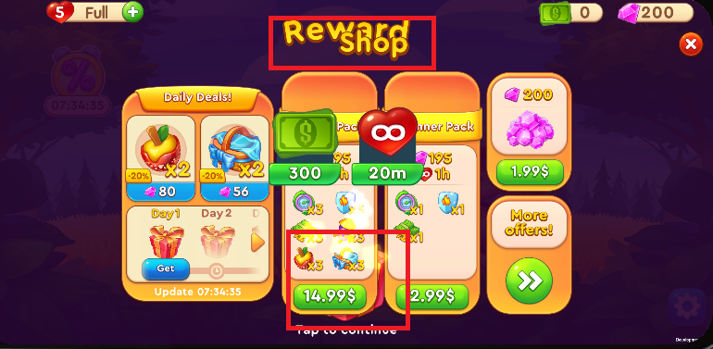 1. Зайти в приложение; 2. Открыть магазин и нажать на ежедневный подарок; Скрин: https://disk.yandex.ru/i/c_uWNbNPq5ww7A | Minor
12 | Не начисляются рубины за просмотр ролика | Не начисляются рубины за просмотр ролика. ОР: В ежедневных предложениях при нажатие клавиш получеиня подарка за просмотр, открывается окошко с рекламным роликом, после просмотра начисляются рубины. ФР: В ежедневных предложениях при нажатие клавиш просмотра, открывается окошко "с рекламным роликом" (функционал не реализован), после просмотра награда не зачисляется. Окружение: Pixel 5 API 30 Android 11.0 x86 6.0 1080x2340xxhdpi | 1. Зайти в приложение; 2. Открыть магазин; 3. В ежедневных предложениях нажать получить рубины за просмотр ролика (если такого предложения нет, то скинуть прогресс до нуля и проверить) Скрин: https://disk.yandex.ru/i/e74udvu_A-isHQ Видео: https://disk.yandex.ru/i/lIVN1TqNQfDSlA | Major | 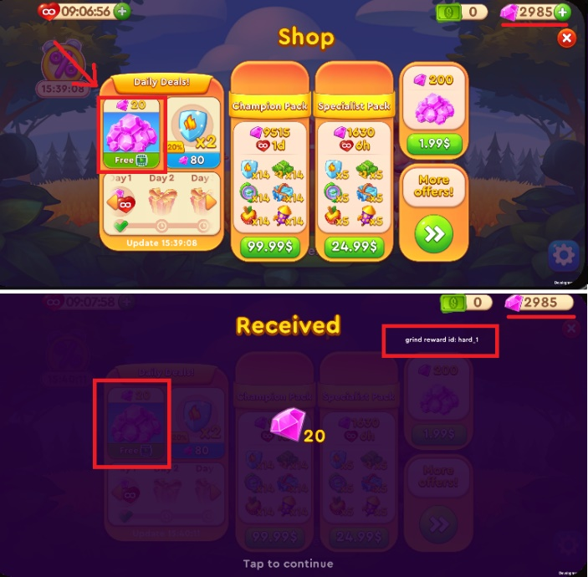
13 | Не начисляются деньги за просмотр ролика | Не начисляются деньги за просмотр ролика. ОР: В ежедневных предложениях при нажатие клавиш просмотра, открывается окошко с рекламным роликом, после просмотра , начисляются рубины. ФР: В ежедневных предложениях при нажатие клавиш просмотра, открывается окошко "с рекламным роликом" (функционал не реализован), после просмотра награда не зачисляется. Окружение: Pixel 5 API 30 Android 11.0 x86 6.0 1080x2340xxhdpi | 1. Зайти в приложение; 2. Открыть магазин; 3. В ежедневных предложениях нажать получить рубины за просмотр ролика (если такого предложения нет, то скинуть прогресс до нуля и проверить) Скрин: https://disk.yandex.ru/i/qS5-z7nqA-FTTQ Видео: https://disk.yandex.ru/i/HsmDuCJPp2u4dw |  | 